Источники
 |  |  |  |  | Форма 0503117 с.3
3. Источники финансирования дефицита бюджета

Наименование показателя | Код строки | Код источника финансирования дефицита бюджета по бюджетной классификации | Утвержденные бюджетные назначения | Исполнено | Неисполненные назначения

1 | 2 | 3 | 4 | 5 | 6
Источники финансирования дефицита бюджета - всего | 500 | x | 7,307,904,893.25 | 1,170,236,178.14 | 6,137,668,715.11
в том числе:
источники внутреннего финансирования бюджета | 520 | x | 2,281,551,700.00 | 3,122,297,269.58 | 2,281,550,700.00
из них:
Кредиты кредитных организаций в валюте Российской Федерации | 520 | 006 01 02 00 00 00 0000 000 | 2,300,000,000.00 | - | 2,299,999,000.00
Привлечение кредитов от кредитных организаций в валюте Российской Федерации | 520 | 006 01 02 00 00 00 0000 700 | 2,300,000,000.00 | 1,000.00 | 2,299,999,000.00
Привлечение субъектами Российской Федерации кредитов от кредитных организаций в валюте Российской Федерации | 520 | 006 01 02 00 00 02 0000 710 | 2,300,000,000.00 | 1,000.00 | 2,299,999,000.00
Погашение кредитов, предоставленных кредитными организациями в валюте Российской Федерации | 520 | 006 01 02 00 00 00 0000 800 | - | -1,000.00 | -
Погашение субъектами Российской Федерации кредитов от кредитных организаций в валюте Российской Федерации | 520 | 006 01 02 00 00 02 0000 810 | - | -1,000.00 | -
Бюджетные кредиты из других бюджетов бюджетной системы Российской Федерации | 520 | 006 01 03 00 00 00 0000 000 | -18,665,000.00 | - | -18,665,000.00
Бюджетные кредиты из других бюджетов бюджетной системы Российской Федерации в валюте Российской Федерации | 520 | 006 01 03 01 00 00 0000 000 | -18,665,000.00 | - | -18,665,000.00
Привлечение бюджетных кредитов из других бюджетов бюджетной системы Российской Федерации в валюте Российской Федерации | 520 | 006 01 03 01 00 00 0000 700 | 20,085,000.00 | - | 20,085,000.00
Привлечение из федерального бюджета бюджетных кредитов на пополнение остатка средств на едином счете бюджета | 520 | 006 01 03 01 00 02 0000 710 | 20,085,000.00 | - | 20,085,000.00
Привлечение из федерального бюджета бюджетных кредитов на пополнение остатка средств на едином счете бюджета | 520 | 006 01 03 01 00 02 5200 710 | 400,000,000.00 | - | 400,000,000.00
Привлечение кредитов из других бюджетов бюджетной системы Российской Федерации бюджетами субъектов Российской Федерации в валюте Российской Федерации (бюджетные кредиты за счет временно свободных средств единого счета федерального бюджета, предоставленные Федеральным казначейством в рамках осуществления операций по управлению остатками средств на едином счете федерального бюджета, на финансовое обеспечение реализации инфраструктурных проектов) | 520 | 006 01 03 01 00 02 5900 710 | 20,085,000.00 | - | 20,085,000.00
Погашение бюджетных кредитов, полученных из других бюджетов бюджетной системы Российской Федерации в валюте Российской Федерации | 520 | 006 01 03 01 00 00 0000 800 | -38,750,000.00 | - | -38,750,000.00
Погашение бюджетами субъектов Российской Федерации кредитов из других бюджетов бюджетной системы Российской Федерации в валюте Российской Федерации | 520 | 006 01 03 01 00 02 0000 810 | -38,750,000.00 | - | -38,750,000.00
Погашение бюджетных кредитов на пополнение остатка средств на едином счете бюджета | 520 | 006 01 03 01 00 02 5200 810 | -400,000,000.00 | - | -400,000,000.00
погашение бюджетами субъектов Российской Федерации кредитов из других бюджетов бюджетной системы Российской Федерации в валюте Российской Федерации (бюджетные кредиты, предоставленные бюджетам субъектов Российской Федерации, возврат которых осуществляется субъектом Российской Федерации с учетом списания задолженности субъекта Российской Федерации перед Российской Федерацией по бюджетным кредитам) | 520 | 006 01 03 01 00 02 5800 810 | -38,750,000.00 | - | -38,750,000.00
Иные источники внутреннего финансирования дефицитов бюджетов | 520 | 006 01 06 00 00 00 0000 000 | 216,700.00 | 3,122,297,269.58 | 216,700.00
Бюджетные кредиты, предоставленные внутри страны в валюте Российской Федерации | 520 | 006 01 06 05 00 00 0000 000 | 216,700.00 | - | 216,700.00
Возврат бюджетных кредитов, предоставленных внутри страны в валюте Российской Федерации | 520 | 006 01 06 05 00 00 0000 600 | 216,700.00 | - | 216,700.00
Возврат бюджетных кредитов, предоставленных другим бюджетам бюджетной системы Российской Федерации в валюте Российской Федерации | 520 | 006 01 06 05 02 00 0000 600 | 216,700.00 | - | 216,700.00
Возврат бюджетных кредитов, предоставленных другим бюджетам бюджетной системы Российской Федерации из бюджетов субъектов Российской Федерации в валюте Российской Федерации | 520 | 006 01 06 05 02 02 0000 640 | 216,700.00 | - | 216,700.00
Операции по управлению остатками средств на единых счетах бюджетов | 520 | 006 01 06 10 00 00 0000 000 | - | 3,122,297,269.58 | -
Увеличение финансовых активов в государственной (муниципальной) собственности за счет средств организаций, лицевые счета которым открыты в территориальных органах Федерального казначейства или в финансовых органах в соответствии с законодательством Российской Федерации | 520 | 006 01 06 10 02 00 0000 500 | - | 3,122,297,269.58 | -
Увеличение финансовых активов в собственности субъектов Российской Федерации за счет средств на казначейских счетах для осуществления и отражения операций с денежными средствами, поступающими во временное распоряжение получателей средств бюджета субъекта Российской Федерации, казначейских счетах для осуществления и отражения операций с денежными средствами бюджетных и автономных учреждений, единых счетах бюджетов государственных внебюджетных фондов, казначейских счетах для осуществления и отражения операций с денежными средствами юридических лиц, не являющихся участниками бюджетного процесса, бюджетными и автономными учреждениями | 520 | 006 01 06 10 02 02 0000 550 | - | 3,122,297,269.58 | -
Увеличение финансовых активов в собственности субъектов Российской Федерации за счет средств на казначейских счетах для осуществления и отражения операций с денежными средствами, поступающими во временное распоряжение получателей средств бюджета субъекта Российской Федерации, казначейских счетах для осуществления и отражения операций с денежными средствами бюджетных и автономных учреждений, единых счетах бюджетов государственных внебюджетных фондов, казначейских счетах для осуществления и отражения операций с денежными средствами юридических лиц, не являющихся участниками бюджетного процесса, бюджетными и автономными учреждениями (увеличение финансовых активов за счет привлечения на единый счет бюджета субъекта Российской Федерации остатков средств на казначейских счетах для осуществления и отражения операций с денежными средствами, поступающими во временное распоряжение получателей средств бюджета субъекта Российской Федерации) | 520 | 006 01 06 10 02 02 0001 550 | - | 10,178,958.32 | -
Увеличение финансовых активов в собственности субъектов Российской Федерации за счет средств на казначейских счетах для осуществления и отражения операций с денежными средствами, поступающими во временное распоряжение получателей средств бюджета субъекта Российской Федерации, казначейских счетах для осуществления и отражения операций с денежными средствами бюджетных и автономных учреждений, единых счетах бюджетов государственных внебюджетных фондов, казначейских счетах для осуществления и отражения операций с денежными средствами юридических лиц, не являющихся участниками бюджетного процесса, бюджетными и автономными учреждениями (увеличение финансовых активов за счет привлечения на единый счет бюджета субъекта Российской Федерации остатков средств на казначейских счетах для осуществления и отражения операций с денежными средствами бюджетных и автономных учреждений, открытых финансовому органу субъекта Российской Федерации) | 520 | 006 01 06 10 02 02 0002 550 | - | 1,725,897,254.39 | -
Увеличение финансовых активов в собственности субъектов Российской Федерации за счет средств на казначейских счетах для осуществления и отражения операций с денежными средствами, поступающими во временное распоряжение получателей средств бюджета субъекта Российской Федерации, казначейских счетах для осуществления и отражения операций с денежными средствами бюджетных и автономных учреждений, единых счетах бюджетов государственных внебюджетных фондов, казначейских счетах для осуществления и отражения операций с денежными средствами юридических лиц, не являющихся участниками бюджетного процесса, бюджетными и автономными учреждениями (увеличение финансовых активов за счет привлечения на единый счет бюджета субъекта Российской Федерации остатков средств на казначейских счетах для осуществления и отражения операций с денежными средствами участников казначейского сопровождения, открытых финансовому органу субъекта Российской Федерации) | 520 | 006 01 06 10 02 02 0005 550 | - | 1,386,221,056.87 | -
источники внешнего финансирования бюджета | 620 | x | - | - | -
из них:
Изменение остатков средств | 700 |  | 5,026,353,193.25 | -1,952,061,091.44 | 6,978,414,284.69
Изменение остатков средств на счетах по учету средств бюджетов | 700 | 000 01 05 00 00 00 0000 000 | 5,026,353,193.25 | -1,952,061,091.44 | 6,978,414,284.69
увеличение остатков средств, всего | 710 |  | -28,351,816,900.00 | -22,068,292,330.97 | X
Увеличение остатков средств бюджетов | 710 | 000 01 05 00 00 00 0000 500 | -28,351,816,900.00 | -22,068,292,330.97 | X
Увеличение прочих остатков средств бюджетов | 710 | 000 01 05 02 00 00 0000 500 | -28,351,816,900.00 | -22,068,292,330.97 | X
Увеличение прочих остатков денежных средств бюджетов | 710 | 000 01 05 02 01 00 0000 510 | -28,351,816,900.00 | -22,068,292,330.97 | X
Увеличение прочих остатков денежных средств бюджетов субъектов Российской Федерации | 710 | 000 01 05 02 01 02 0000 510 | -28,351,816,900.00 | -22,068,292,330.97 | X
уменьшение остатков средств, всего | 720 |  | 33,378,170,093.25 | 20,116,231,239.53 | X
Уменьшение остатков средств бюджетов | 720 | 000 01 05 00 00 00 0000 600 | 33,378,170,093.25 | 20,116,231,239.53 | X
Уменьшение прочих остатков средств бюджетов | 720 | 000 01 05 02 00 00 0000 600 | 33,378,170,093.25 | 20,116,231,239.53 | X
Уменьшение прочих остатков денежных средств бюджетов | 720 | 000 01 05 02 01 00 0000 610 | 33,378,170,093.25 | 20,116,231,239.53 | X
Уменьшение прочих остатков денежных средств бюджетов субъектов Российской Федерации | 720 | 000 01 05 02 01 02 0000 610 | 33,378,170,093.25 | 20,116,231,239.53 | X

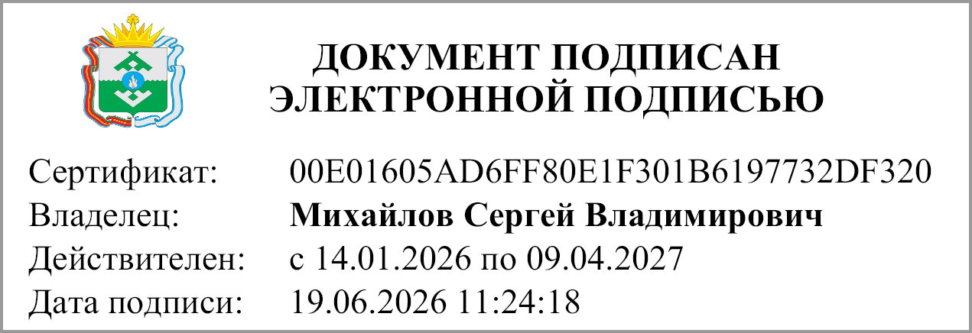
Руководитель |  |  | Михайлов С.В.
 | (подпись) |  | (расшифровка подписи)

Руководитель финансово- экономической службы
 | (подпись) |  | (расшифровка подписи)

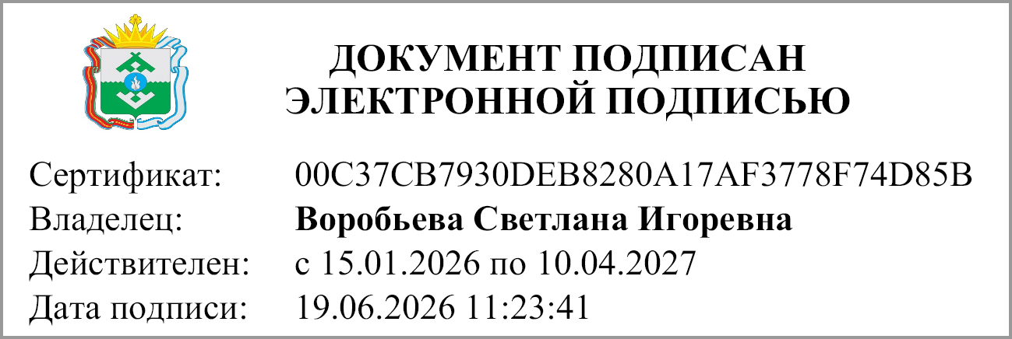
Главный бухгалтер |  |  | Воробьева С.И.
 | (подпись) |  | (расшифровка подписи)

"19" июня 2026 г.

Документ подписан электронной подписью. Главный бухгалтер(Воробьева Светлана Игоревна, Сертификат: 00C37CB7930DEB8280A17AF3778F74D85B, Действителен: с 15.01.2026 по 10.04.2027), Руководитель(Михайлов Сергей Владимирович, Сертификат: 00E01605AD6FF80E1F301B6197732DF320, Действителен: с 14.01.2026 по 09.04.2027)

